Erläuterung
Erläuterung zur Vorlage für das Fahrtenbuch mehrseitig. Sie haben viele Einzelfahrten - dann ist das mehrseitige Fahrtenbuch für Sie richtig. Sonst laden Sie sich bitte das einseitige Fahrtenbuch von der Homepage herunter.

1. Oben mittig den Namen eintragen: |  | 5. Fahrten erfassen

2. Bitte oben rechts die Dienststelle mittels Dropdown-Feld auswählen:

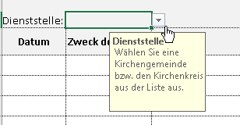

 |  | Das Datum bitte mit Punkt eingeben.
 |  | Es reicht aus 04.01.23 und das Feld wird wie oben gefüllt.

 |  | Die gefahrenen Kilometer für Mitfahrer bitte gesondert in die lezte Spalte eintragen.
 |  | Für Mitfahrer werden 5 Cent je Kilometer erstattet.

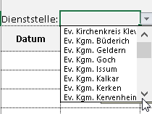
3. Das Dropdown-Feld anklicken und die Kirchengemeinde auswählen: |  | 6. Am Ende der jeder Seite werden die Summen der jeweiligen Seite aufgeführt.
 |  | Das Fahrtenbuch kann ab Zeile 62 fortgeführt werden. Auf der letzten Seite (6)
 |  | wird dann die Gesamtsumme angezeigt.
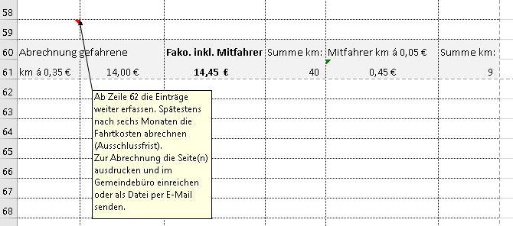

 | Je nach Gemeinde, etwas
 | nach unten scrollen.

4. Wenn bekannt, bitte Kostenstelle /-träger mittels Dropdown-Feld auswählen:

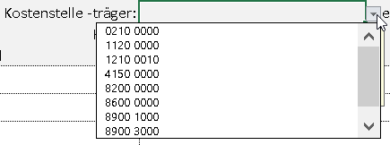

 |  | 7. Die dienstlich erfassten Fahrten spätestens halbjährlich abrechen (Ausschlussfrist).

